Finde deinen Berater
Dein Berater vor Ort | 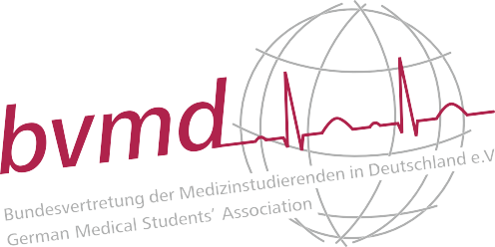
Wähle deinen Uni-Standort aus | Die Deutsche Ärzte Finanz ist die einzige heilberufespezifische Finanz- und Wirtschafts- beratung in Deutschland. Wir begleiten dich von Studienbeginn an während deiner gesamten beruflichen Laufbahn – mit fachgerechter Beratung, interessanten Seminaren und hilfreichen Materialien.
Marcel Ratajczyk Service-Center Hamburg Stresemannallee 118 22529 Hamburg 040-5475450 marcel.ratajczyk@aerzte-finanz.de

